DICCIONARIO DE DATOS
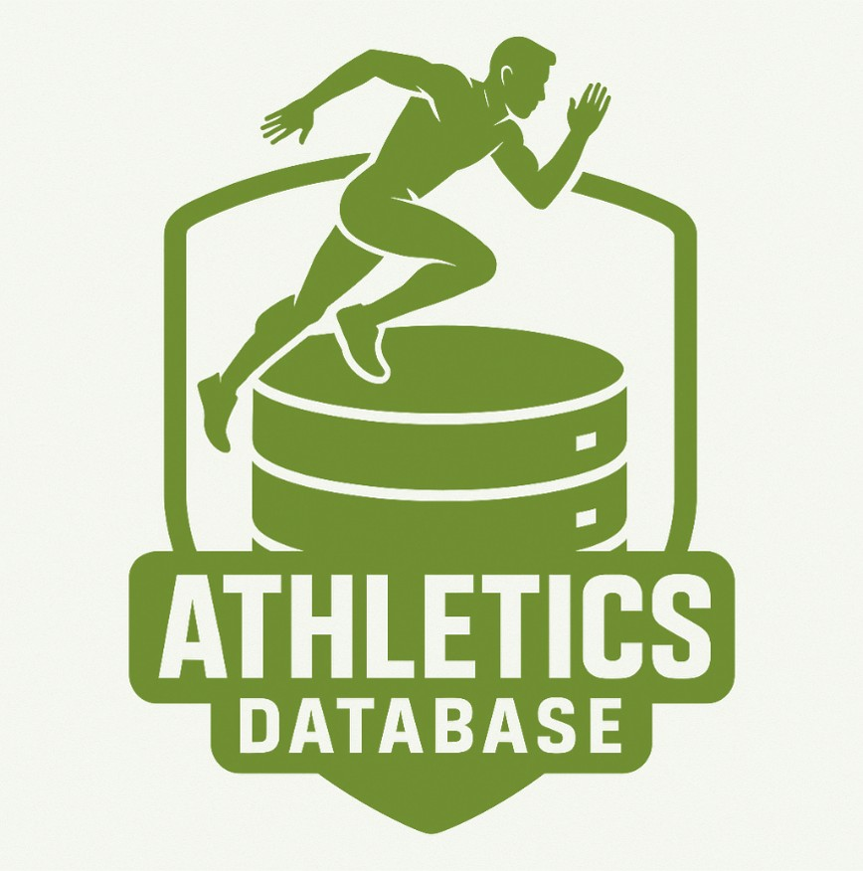
Athletica - Sistema de Gestión Deportiva 🏃‍♂️🏅

Catalogo de Datos - Informacion General

Descripción | Este diccionario detalla la estructura de la base de datos relacional diseñada para gestionar información de atletas, entrenamientos, eventos y registros médicos. El modelo sigue principios de normalización hasta la tercera forma normal (4FN) para garantizar integridad, trazabilidad y rendimiento.
Propósito | Facilitar la organización, seguimiento y análisis eficiente de datos relacionados con atletas, entrenadores, competencias y salud.
Fecha de Creación | 09 De Junio Del 2025
Creado por | Raul Delgado
Última Actualización | 2025-09-06
Versión | 1.0
Estructura de la Base de Datos
Tablas Principales | Representan entidades centrales como NATIONALITIES, CATEGORIES, CLUBS, DISCIPLINES, EVENTS, COACHES, ATHLETES. Cada una cuenta con claves primarias únicas para garantizar la integridad de los datos.

Tablas de Referencia | Tablas auxiliares como PARTICIPATIONS, TRAININGS, INJURIES, MEDICAL_HISTORY, USERS que ofrecen contexto adicional y evitan duplicidad.
Relaciones | Las claves foráneas en cada tabla definen las relaciones entre entidades, garantizando la integridad referencial y un modelo de datos coherente.
Esquema | El esquema de la base de datos, que almacena la lógica, se llama atheltica.
Base de Datos | La base de datos se llama ATHLETICA_DB, disponible en PostgreSQL con codificación UTF8 y lenguaje local es_CO.UTF-8. Propiedad del usuario admin_atheltica.

Usuario | El usuario principal es admin_athletica, con privilegios de administrador.
Data Mapping-Catalogo
Tabla | Descripcion | Hipervinculo
NATIONALITIES | Almacena las nacionalidades disponibles de los atletas | NATIONALITIES_LINK
CATEGORIES | Define las categorías por edad y género | CATEGORIES_LINK
CLUBS | Registra los clubes deportivos a los que pertenecen los atletas | CLUBS_LINK
DISCIPLINES | Almacena las disciplinas o deportes en los que compiten los atletas | DISCIPLINES_LINK
EVENTS | Contiene información sobre eventos y competencias | EVENTS_LINK
COACHES | Almacena datos de entrenadores y su especialidad | COACHES_LINK
ATHLETES | Información personal de los atletas | ATHLETES_LINK
PARTICIPATIONS | Registro de participación de atletas en eventos | PARTICIPATIONS_LINK
TRAININGS | Detalla los entrenamientos realizados por los atletas | TRAININGS_LINK
INJURIES | Registra lesiones ocurridas a los atletas | INJURIES_LINK
MEDICAL_HISTORY | Historial médico de cada atleta | MEDICAL_HISTORY_LINK
USERS | Gestiona usuarios del sistema (roles: atleta, entrenador, admin) | USERS_LINK

